Sheet1
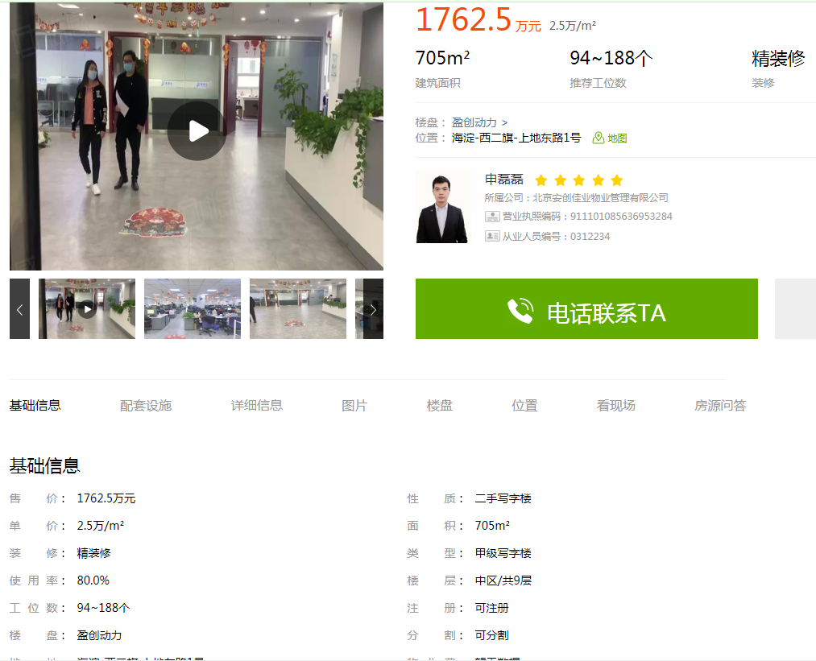
工业办公 | 25000-27000 | 租金 | 4-5
办公立项 | 35000 | 租金 | 5-6

